Sheet1
24SS-----探路者控股集团股份有限公司成本核算表(24SS季)
款式图 | 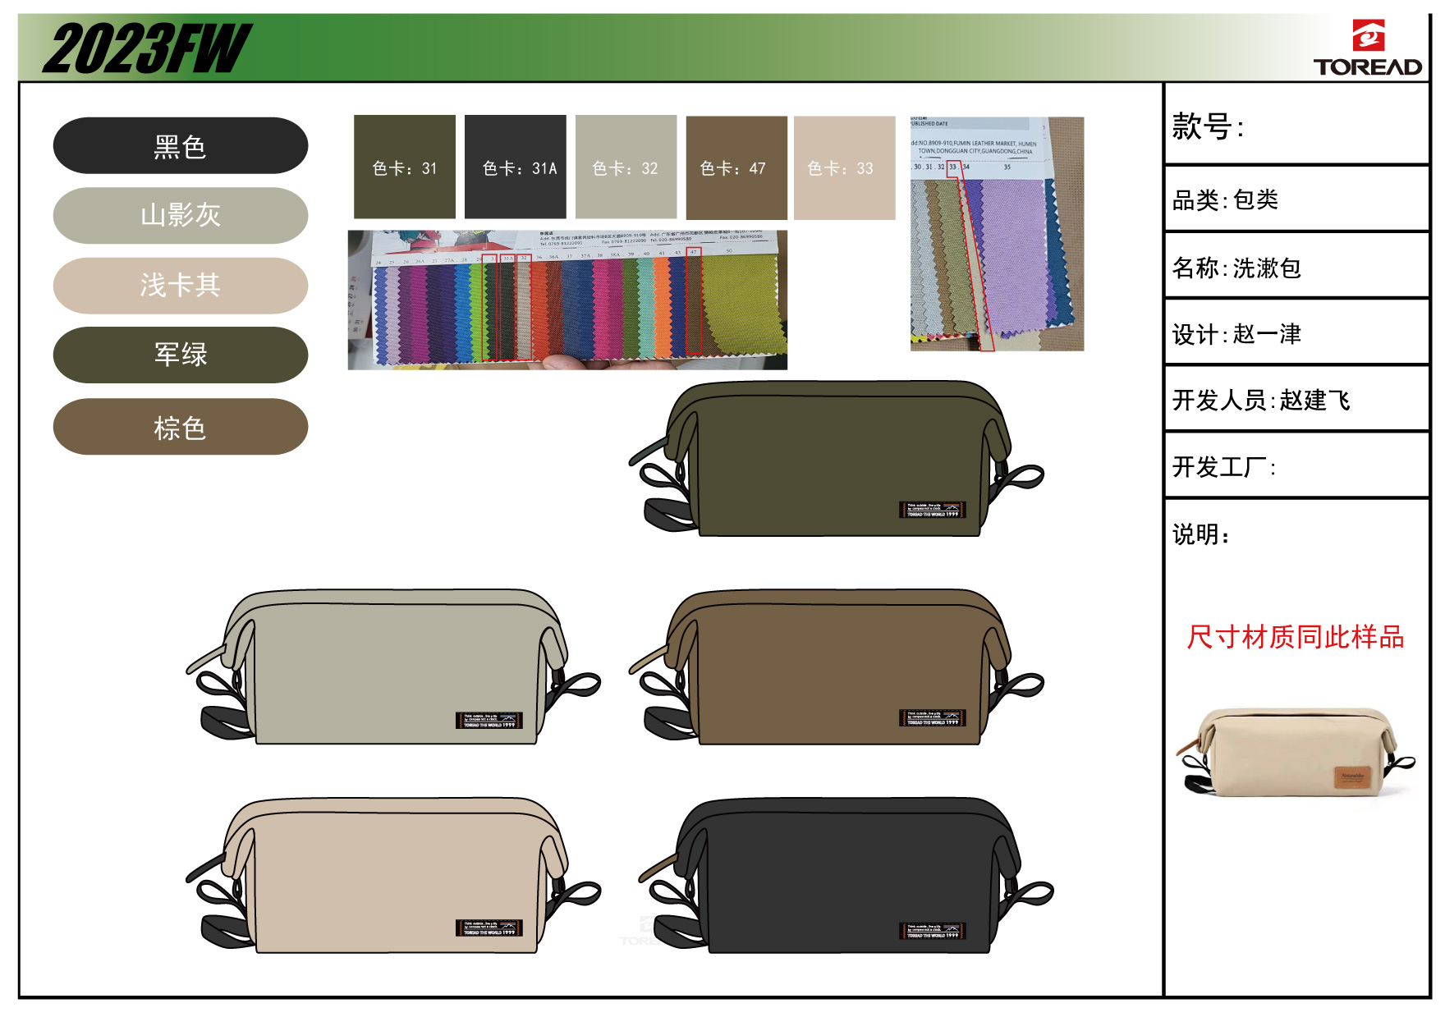 |  |  | 款式名称： |  |  | 渠道： |  |  | 开发季： |  | 24SS | 生产工厂： | 多仁
 |  |  |  | 生产编号： |  |  | 品牌： |  | TOREAD | 开发类型： |  | OEM | 生产数量：
 |  |  |  | 设计师： |  |  | 事业部： |  |  | 开发工厂： |  | 多仁 | 审核日期：
 |  |  |  | 开发员： | 赵建飞 |  | 系列： |  |  | 制单日期： |  |  | 核价
 | 面、里料(主布面料、配布面料、底料、里料、网布、210T、弹性料、防滑料、防雨罩料等）
序号 | 物料名称 | 物料编号 | 应用部位 | 规格 |  | 配色方案 | 应用尺寸 |  |  | 采购信息
 |  |  |  | 幅宽(cm) | 克重(g/m2) | 配色一 | 长（cm） | 宽（cm） | 数量（个） | 单耗() | 损耗(%) | 单价(元/码) | 金额(元) | 费用占比 | 供应商
1 | 600D 主料 |  | 侧片 | 145 |  |  | 15 | 17.01 | 2 | 0.043 | 100.00% | 12.500 | ￥0.54
2 |  |  | 前板 | 145 |  |  | 35.15 | 24.53 | 1 | 0.070 | 100.00% | 12.500 | ￥0.87
3 |  |  | 后板 | 145 |  |  | 35.02 | 28.73 | 1 | 0.081 | 100.00% | 12.500 | ￥1.01
4 | 200D TOREAD旅行印花里子 |  | 侧片 | 145 |  |  | 15 | 17.01 | 2 | 0.043 | 100.00% | 6.300 | ￥0.27
5 |  |  | 内后拉链斗 | 145 |  |  | 25.06 | 9.9 | 1 | 0.021 | 100.00% | 6.300 | ￥0.13
6 |  |  | 前板 | 145 |  |  | 35.15 | 31.16 | 1 | 0.088 | 100.00% | 6.300 | ￥0.55
7 |  |  | 后板 | 145 |  |  | 35.15 | 17.9 | 1 | 0.052 | 100.00% | 6.300 | ￥0.32
面、里料合计 |  |  |  |  |  |  |  |  |  |  |  |  | ￥3.71 | 18%
 | 辅助材料（海绵、EVA、PE板、拉链、拉袢、扣件、织带、魔术贴、橡筋绳、线、标识、吊牌、合格证、包装等）
序号 | 物料名称 | 物料编号 | 应用部位 | 规格 |  | 配色方案 |  |  |  | 采购信息
 |  |  |  | 型号(＃) | 宽度(cm) | 配色一 | 长（cm） | 宽（cm） | 数量（个） | 单耗（米） | 损耗(%) | 单价(元/米、个) | 金额(元) | 费用占比 | 供应商
1 | 5#拉链 |  | 原板 |  |  |  | 36 | 1 | 1 | 0.370 | 100.00% | 0.750 | ￥0.28
2 | 3#拉链 |  | 内后拉链斗 |  |  |  | 26 | 1 | 1 | 0.270 | 100.00% | 0.480 | ￥0.13
3 | 25仿尼龙织带 |  | 侧下鼻织带 |  |  |  | 15 | 1 | 2 | 0.320 | 100.00% | 0.650 | ￥0.21
4 |  |  | 左侧片手把 |  |  |  | 17 | 1 | 1 | 0.180 | 100.00% | 0.650 | ￥0.12
5 |  |  | 原板上口小鼻 |  |  |  | 5 | 1 | 2 | 0.120 | 100.00% | 0.650 | ￥0.08
6 | 23mmPOLY沿子 |  | 侧片内包边 |  |  |  | 60 | 1 | 2 | 1.220 | 100.00% | 0.230 | ￥0.28
7 | 5#短把正用拉头 |  |  |  |  |  |  |  |  | 1 | 100.00% | 0.370 | ￥0.37
8 | 3#长把正用拉头 |  |  |  |  |  |  |  |  | 1 | 100.00% | 0.480 | ￥0.48
9 | 25e字金属钩子 |  |  |  |  |  |  |  |  | 2 | 100.00% | 0.600 | ￥1.20
10 | 拉尾 |  |  |  |  |  |  |  |  | 1 | 100.00% | 0.200 | ￥0.20
辅料合计 |  |  |  |  |  |  |  |  |  |  |  |  | ￥3.34 | 16%
 | 辅助工艺（图案、标志工艺，如印花、刺绣、铝条、成型后背、线等）
序号 | 物料名称 | 物料编号 | 应用部位 | 规格 |  | 配色方案 |  |  |  | 采购信息
 |  |  |  | 尺寸 |  | 配色一 |  |  |  | 用量(米or个) | 损耗(%) | 单价 | 金额(元) | 费用占比 | 加工商
1 | 刺绣1 |  |  |  |  |  |  |  |  |  | 100.00% |  | ￥0.00
2 | 刺绣2 |  |  |  |  |  |  |  |  |  | 100.00% |  | ￥0.00
3 | 刺绣3 |  |  |  |  |  |  |  |  |  | 100.00% |  | ￥0.00
4 | 印刷 |  |  |  |  |  |  |  |  |  | 100.00% |  | ￥0.00
5 | 3D印 |  |  |  |  |  |  |  |  |  | 100.00% |  | ￥0.00
6 | TOREAD标 |  |  |  |  |  |  |  |  | 1 | 100.00% | 1.600 | ￥1.60
7 | 330D标 |  |  |  |  |  |  |  |  |  | 100.00% |  | ￥0.00
8 | 耳机孔 |  |  |  |  |  |  |  |  |  | 100.00% |  | ￥0.00
9 | 升数标 |  |  |  |  |  |  |  |  |  | 100.00% |  | ￥0.00
10 | 洗水唛(中文) |  |  |  |  |  |  |  |  | 1.00 | 100.00% | 0.200 | ￥0.20
11 | 洗水唛(英文) |  |  |  |  |  |  |  |  |  | 100.00% |  | ￥0.00
12 | 吊牌\合格证(套) |  |  |  |  |  |  |  |  | 2.00 | 100.00% | 0.250 | ￥0.50
13 | 吊粒 |  |  |  |  |  |  |  |  | 1.00 | 100.00% | 0.100 | ￥0.10
14 | 胶条 |  |  |  |  |  |  |  |  |  | 100.00% |  | ￥0.00
15 | 黄胶 |  |  |  |  |  |  |  |  |  | 100.00% |  | ￥0.00
16 | 线 |  |  |  |  |  |  |  |  | 1.00 | 100.00% | 0.350 | ￥0.35
17 | 包装袋 |  |  |  |  |  |  |  |  | 1.00 | 100.00% | 0.350 | ￥0.35
18 | 纸箱 |  |  |  |  |  |  |  |  | 1.00 | 100.00% | 0.450 | ￥0.45
19 | 04PE自封口小胶袋 |  |  |  |  |  |  |  |  | 1.00 | 100.00% | 0.050 | ￥0.05
20 | 胶纸\胶带\包装耗材 |  |  |  |  |  |  |  |  | 1.00 | 100.00% | 0.100 | ￥0.10
辅助工艺合计 |  |  |  |  |  |  |  |  |  |  |  |  | ￥3.70 | 18%
 | 其 他(加工费、利润、运费、检测费等）
序号 | 费用名称 | 物料编号 | 应用部位 |  |  |  |  |  |  | 用量(米or个) | 损耗(%) | 单价 | 金额(元) | 费用占比
1 | 加工费（含税） |  |  |  |  |  |  |  |  | 1.00 | 100.00% | 6.500 | ￥7.35
2 | 利润（10%） |  |  |  |  |  |  |  |  | 1.00 | 100.00% | 1.601 | ￥1.81
3 | 检测费 |  |  |  |  |  |  |  |  | 1.00 | 100.00% |  | ￥0.00
4 | 附品损失 |  |  |  |  |  |  |  |  | 1.00 | 100.00% |  | ￥0.00
5 | 开发费 |  |  |  |  |  |  |  |  | 1.00 | 100.00% |  | ￥0.00
6 | 模具费 |  |  |  |  |  |  |  |  | 1.00 | 100.00% | 0.300 | ￥0.30
7 | 运费 |  |  |  |  |  |  |  |  | 1.00 | 100.00% | 0.300 | ￥0.30
其他费用合计 |  |  |  |  |  |  |  |  |  |  |  |  | ￥9.75 | 48%
成本总计 |  |  |  |  |  |  |  |  |  |  |  |  | ￥20.50
注:以上价格均含13%增值税

